이력 22년~
 |  | 이력 22년~
모델 | 날짜 | 내용 | 비교 란 ( 제품 이력 )
ADX4000W | 2020-03-02 | USB 케이블 | USB 케이블 검정색으로 색상 변경됨
COCOON | 2022-07월 22.12.22~23 | COCOON 발생부 방사구 필터 0.8T 에서 1.2T 적용건 | - 에이밍 라이트를 코쿤에 적용, 제품 라벨 Total filtr량에 맞춰 발생부 방사구 필터 1.2T로 적용함하여 조립생산 진행하였음.
COCOON |  |  | - 22.07월 생산 이루어저 젔고 22.12.22~23일 조립 되어 있는 완제품 78대 분해 함.
COCOON |  |  | - 발생부 방사구 0.8T, 1.2T 조립후 선량 및 이미지 비교 테스트 진행 후 기본 양산으로 조립해도 무방하다는 내용을 주간 회의 또는 연구실과 협의하여 기본 양산으로 조립생산하기로 결정함.
COCOON |  |  | - 1.2T 적용된 발생부 시리얼번호 71M23A0040번 ~ 71M23C0244 번까지 총여과수 2.7T(고유여과 포함)으로 205대 생산 하였음.
ADX6000시리즈 | 2022.04.06적용 | ADX6000 CTR 보드 | L8에 삽입된 100uF/YC104RT*101M을 SHP1055P-F680AP 로 교체
ADX6000시리즈 | 2022-09월 | 6홀 브라켓 | 22.09월 출하 시점부터 교체해서 출고함.
ADX6000시리즈 | 2023-01월 시작 | ADX6000FB/s 모듈 | 모듈 이전 모델 IEC 266에서 IEC 1000으로 바뀜으로서 4가지 수정함. 1. 프론트 보드 수정. 2. ETC 케리어 보드 수정. 3. GUI 수정. 4. 터치음이 작아서 3핀 하네스를 모듈에 3곳을 납땜.
ADX6000시리즈
ADX6000시리즈
ADX6000시리즈
COCOON |  | OP BD(Ver2.20.2) | → 기존 FFC 케이블 사용 : CTR B/D + OP B/D = 기존 FFC 케이블 사용 - 2022-08-29일 메일 확인 → 새로운 커넥터 사용 보드 : CTR B/D + OP B/D = 기존 FFC 케이블 사용 | 내부 배터리로 구성된 스팩 |  | 탈착 배터리로 적용될 스팩
COCOON | 2023-01월19 입고 | OP BD(Ver2.20.2) (Ver2.20.3) | 새로운 커넥터 CTR B/D + 기존 커넥터 OP B/D = 다른 FFC 케이블 사용 (AS용 FFC 연결 커넥터는 따로 관리가 필요) 새로 받은 CTR BD 500EA와 OP BD 500EA 는 노랑색 라벨에 (Ver2.20.5 / Ver2.20.3)을 보드에 부착하여 관리가 되도록 | 65KV,1.7mA 적용 | O | 65KV,1.7mA 적용 | O
COCOON | 2023-01월25 입고 | CTR BD(Ver2.20.5) |  | 양쪽 손잡이 | O | 양쪽 손잡이 | O
DX3000 | 2023-01-01 | 알루미늄 필트0.8T | DX3000 라벨의 Total filtration: 2.3mm Al(Inherent Filtration: 0.8mm Al) 부분은 실제 제품에 적용된 여과액의 양이 일치하지 않아 제품 전면 캡쪽에 알루미늄 필터 0.8T로 교체하여 23년 01월 출하부터 적용됨.(기존 0.5T에서 0.8T로 변경) | 넥스트랩 | O | 넥스트랩 | O
DX3000 | 2023-01-05일 | 블랙사출 | 벡토 제품 34M23A0011번까지 REAR COVER 블랙 사출 가운데 나사홀 있는것 - 이후에는 기본 사출형으로 진행하면서 탈착 배터리로 전환 | 내부배터리 1개 | O | 탈착 배터리 2개 | O
DX3000 | 2023-02-16일 | 화이트사출 | 벡토 제품34M23B0148까지 REAR COVER 화이트사출 가운데 나사홀 있는것.- 이후에는 기본 사출형으로 진행하면서 탈착 배터리로 전환 | 외부배터리 1개 | O | 내부배터리 1개 | X
DX3000 | 2023-02-10 | 펌웨어 Ver. | 이전 펌웨어 Ver 3.107적용하다 제품 34M23B0127 시리얼 번호부터 새로 업그레이드 된 펌웨어Ver 1.00 적용 함.- 지금까지 펌웨어 수정 후 유효성 관리가 이루어지지 않아 처음 시작하는 1.00으로 재배치함. | 마그넷 단자 적용 | O | 외부배터리 1개 | X
COCOON | 2023-02-21 | 펌웨어 Ver. | 이전 펌웨어 Ver2.508적용하다 제품 71M23B0138 시리얼 번호부터 새로 업그레이드 된 펌웨어Ver 1.00 적용 함.- 지금까지 펌웨어 수정 후 유효성 관리가 이루어지지 않아 처음 시작하는 1.00으로 재배치함. | 외부전원 DC짹 적용 | O | 마그넷 단자 적용 | X
DX3000 | 2023-07-05 | 블랙사출 | 벡토 제품34M23A0012번 ~ 34M23B0048번까지(36대) REAR COVER 블랙 사출 가운데 나사홀 있는것 - 탈착으로 변경 -2023-07-05 | 변환젠더 | O | 외부전원 DC짹 적용 | X
DX3000 | 2023-03-22 | 미국출하배터리변경 | 34M23C0205 부터 외부단자 모두 빼고 탈착 배터리로 전환 시작됨 - 화이트,블랙 | 제품 패드 | O | 변환젠더 | X
COCOON | 2023-06-30 | FET BD | 제품 시리얼 71M23A0011번 부터 FET BD 캐퍼시터(22uF)교체 되어 출고됨 | 와이어 몰드 | O | 제품 패드 | X
COCOON | 2023-11-30 | CBi | 동물용 에이밍의 밝기를 변경하기 위해 수정된 버턴식과 스위치식 호환용 파워보드를 적용하기시작함. ( LCD 화면 CBi 로고 변경, Top사출과 윈도우 COCOON 인쇄부분 삭제, 사각 앞 사출 덱스코윈 로고 삭제 ) | 배터리 단자 | X | 와이어 몰드 | X
기본 보드( Ver1.03 )
에이밍 스위치 보드( Ver2.02 )
버턴식은 커넥트에 핀으로 꽂아 두어야 하고
스위치는 꽂아 둔 핀을 빼고 에이밍 커넥트를 꽂아 함.
버턴식은 아래쪽 2개 핀으로 꽂아야 함.
스위치는 위쪽 2개 핀으로 꽂아야 함.
버턴식과 스위치식 호환용 보드( Ver3.0.0 )
 |  |  |  |  |  | 배터리 단자 | O
 | 2024-01월 ~ | 파워보드 | 24년 01월 생산부터 파워보드 버턴식과 스위치식 호환용 보드( Ver3.0.0 ) 적용함.
ADX6000시리즈 | 2024-03-20 | 탈착 용 에이밍 LED 밝기 적용 | 1. 탈착용 발생부에서 불빛 밝기 올린 경우 : (조도 측정값 190~210 LUX 정도 ). - 컬러 메터 LED 교체됨. - CTR보드에 핀 납 땜 적용 - 9 & 8핀 쪽 보드 교체(AIM LIGHT Driver V1.0.0) - 펌웨어 수정됨.
 |  | 외부 용 에이밍 LED 밝기 적용 | 2. 기존 외부용 발생부에서 불빛 밝기만 올릴 경우(AS시) : (조도 측정값 150~180 LUX 정도). - 기존 CTR보드에 핀 납 땜 적용 - 수정된 펌웨어 적용 - 9 & 8핀 쪽 보드만 교체.
 |  |  | 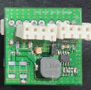 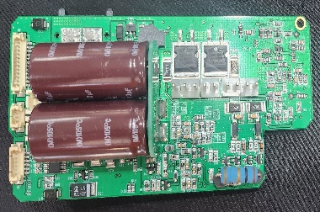 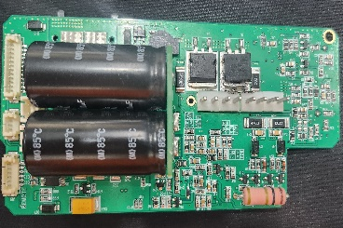
DX3000 | 2024-04-12 | TFT LCD BD 적용 | TFT LCD BD 적용시 기존 CTR 보드에서 U10,W1 부품을 떼어내고 각 각 쇼트시켜 TFT LCD용으로 변경해서 보냄. .
LCD BD V3.0.1
 |  |  | 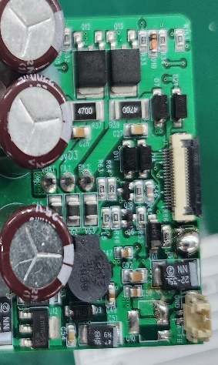 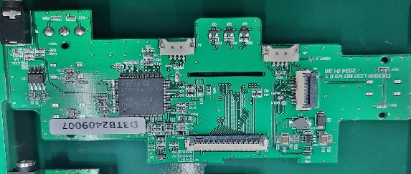
COCOON | 2024-11월 | Vector | 2024-11월 출하 기준으로 덴탈용에 트리거 에이밍 라이트 적용하여 출하됨.
AC코드 | 2024-11-22 | 케나다 | 케나다에 보내는 어댑트 AC 코드를 UL 인증된 미국용코드로 통일해서 보내기로 박차장으로부터 전달받음.

